상품제안서
레인보우 밀크글라스 | 상품코드: S45401

 |  |  |  |  |  |  | 02-713-8555 | www.synergygift.co.kr
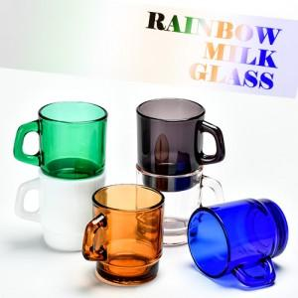

【상세/제작정보】 | 재 질 : 유리재<br>사 이 즈 : 지름 7.6CM 높이 8.7CM<br>색 상 : 밀크화이트, 퓨어핑크, 클래식브라운, 카보라이트그린, 네이비블루, 스모크블랙<br>용 량 : 255ml<br>원 산 지 : 대한민국

【인쇄/포장옵션】 | 전사1도 / 포장불가능

【공급단가】 | 수량 | 100~ | 300~ | 1,000~ | 3,000~ | 5,000~
*VAT별도 | 단가 | 4,740원 | 4,480원 | 4,270원 | 4,160원 | 4,080원

【상품 URL】 | https://www.synergygift.co.kr:443/src/goods_detail.php?gdno=45401

